Баг-репорты
Идентификатор | Заголовок | Критичность | Предусловие | Шаги | Ожидаемый результат | Фактический результат | Окружение | Скриншот | Комментарии
BR-01 | На странице "Питомцы" "В поле "Найти питомца" подтверждение введённых данных клавишей "Enter" перезагружает страницу. | Средняя | Открытый сайт в браузере: http://130.193.37.179/app/pets | 1.В шапке в фильтр "Найти питомца" написать "Собака"; 2. Нажать Enter | Отображаются карточки собак | Происходит сброс списка питомцев (собака), перезагрузка страницы | Windows 11 Pro (64 бита) Firefox Версия 106.0.5 (64 бита) | BR-1
BR-2 | На странице "Питомцы" Ссылки footer не кликабельны | Высокая | Открытый сайт в браузере: http://130.193.37.179/app/pets | 1. Прокрутить страницу вниз. 2. В правом нижнем углу, footer сайта, кликнуть на иконки социальных сетей "Instagram", "Tik Tok", "YouTube", "Telegram". | Каждая из иконок социальной сети открывает приложение "Instagram", "Tik Tok", "YouTube", "Telegram" с группой "Дом питомца" | Нет перехода по кнопки | Windows 11 Pro (64 бита) Firefox Версия 106.0.5 (64 бита) | BR-2
BR-03 | На странице "Питомцы" фильтр "Возраст" написан с орфографической ошибкой | Средняя | Открытый сайт в браузере: http://130.193.37.179/app/pets |  | Фильтр "Возраст" | Фильтр "Возвраст" | Windows 11 Pro (64 бита) Firefox Версия 106.0.5 (64 бита) | 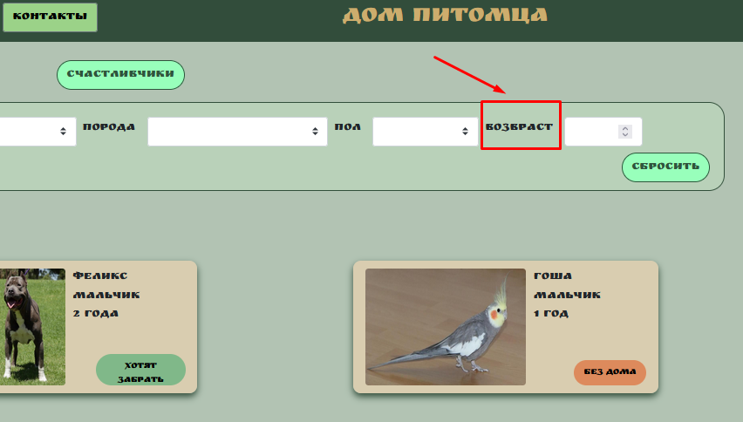
BR-04 | На странице "О нас" не работает поле "Найти питомца" | Высокая | Открытый сайт в браузере: http://130.193.37.179/app/pets | 1. На странице "О нас" в поле "Найти питомца" ввести "Собака"; | Отображаются карточки собак | Ничего не происходит | Windows 11 Pro (64 бита) Firefox Версия 106.0.5 (64 бита) | BR-4
BR-05 | На странице "Питомцы" при нажатии кнопки “Питомцы без дома", отображаются не все питомцы | Высокая | Открытый сайт в браузере: http://130.193.37.179/app/pets | 1. На странице "Питомцы", нажать кнопу "Питомцы без дома". | Отображаются две карточки питомца без дома: "Гоша" и "Сэм" | Отображаются одна карточка питомца без дома "Гоша" | Windows 11 Pro (64 бита) Firefox Версия 106.0.5 (64 бита) | BR-5
BR-06 | На странице "Питомцы", при нажатии кнопки "Счастливчики" , отображаются не все питомцы | Высокая | Открытый сайт в браузере: http://130.193.37.179/app/pets | 1. На странице "Питомцы", нажать кнопу "Счастливчики". | Отображаются две карточки питомца: "Феликс" и "Мухтар" | Список питомцев пуст | Windows 11 Pro (64 бита) Firefox Версия 106.0.5 (64 бита) | BR-6
BR-07 | На странице "Питомцы" При нажатии фильтра “Вид животного” не корректная информация | Высокая | Открытый сайт в браузере: http://130.193.37.179/app/pets | 1. Открыть фильтр “Вид животного” | В списоке “Вид животного” содержится: собака, попугай, кошка. Шрифт должен быть в одном стиле (согласно требованиям) | В списоке “Вид животного” - "Обезьяна" написан 2 раза. Вид "Герой" не существует. Нет вида "Собака", "Попугай". Буквы должны быть все строчные или все начинаются с большой буквы. | Windows 11 Pro (64 бита) Firefox Версия 106.0.5 (64 бита) | 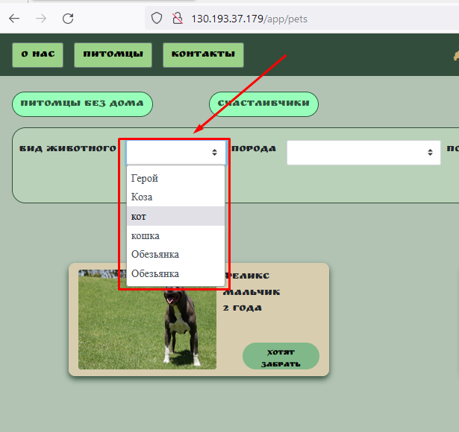
BR-08 | На странице "Питомцы" При нажатии фильтра “Порода” не корректная информация | Высокая | Открытый сайт в браузере: http://130.193.37.179/app/pets | 1. Открыть фильтр “Порода” | В списоке “Порода” содержится: питбуль, сибирская кошка, корелла,немецкая овчарка. Шрифт должен быть в одном стиле (согласно требованиям) | В списоке “Порода” - повторяется порода "Питбуль" два раза. Отсутствует порода "Сибирская кошка". | Windows 11 Pro (64 бита) Firefox Версия 106.0.5 (64 бита) | 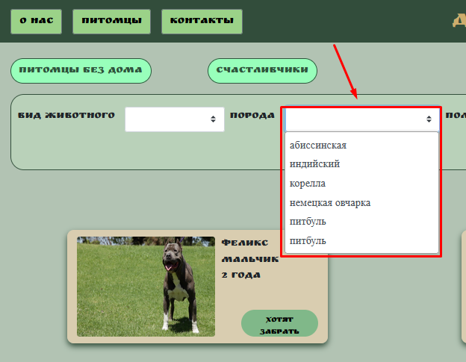
BR-09 | На странице "Питомцы" При нажатии фильтра “Пол” не корректная информация | Высокая | Открытый сайт в браузере: http://130.193.37.179/app/pets | 1. Открыть фильтр “Пол” | В списоке “Пол” содержится: мальчик, девочка. Шрифт должен быть в одном стиле (согласно требованиям) | В списоке “Пол” содержится: вилка, зеленый, разетка", такого пола не существует. | Windows 11 Pro (64 бита) Firefox Версия 106.0.5 (64 бита) | 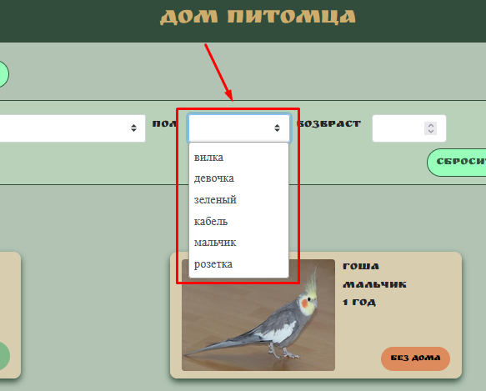
BR-10 | На странице "Питомцы" При нажатии фильтра “Возраст”, есть возможно ввести отрицательный возраст | Высокая | Открытый сайт в браузере: http://130.193.37.179/app/pets | 1. Открыть фильтр “Возраст” | В фильтре “Возраст” не позволяет вводить отрицательный возраст питомца | При нажатии фильтра “Возраст”, есть возможно ввести отрицательный возраст | Windows 11 Pro (64 бита) Firefox Версия 106.0.5 (64 бита) | 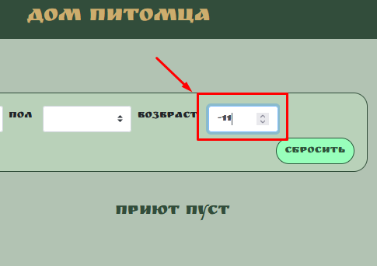
BR-11 | На странице "Контакты" не работает поле "Найти питомца" | Высокая | Открытый сайт в браузере: http://130.193.37.179/app/pets | 1. На странице "Контакты" в поле "Найти питомца" ввести "Собака"; | Отображаются карточки собак | Ничего не происходит | Windows 11 Pro (64 бита) Firefox Версия 106.0.5 (64 бита) | BR-11
BR-12 | На странице "Питомцы" при попытки взять питомца появляется не понятные описания полей | Высокая | Открытый сайт в браузере: http://130.193.37.179/app/pets | 1. На странице "Питомцы", выбрать животное и нажать кнопу "Без дома". | Поля именуются согласно описанию | Вместо описания полей слова "Field.name" | Windows 11 Pro (64 бита) Firefox Версия 106.0.5 (64 бита) | 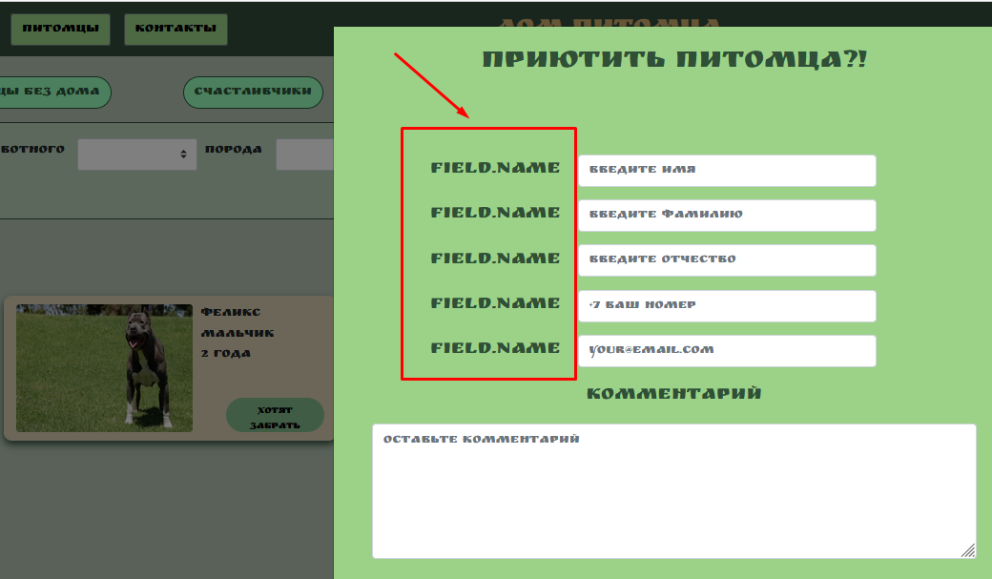
BR-13 | На странице "Питомцы" Отправить анкету "Приютить питомца" невозможно | Высокая | Открытый сайт в браузере: http://130.193.37.179/app/pets | 1. На странице "Питомцы", выбрать животное и нажать кнопу "Без дома". 2. Заполнить валидные значения во всех полях 3. Нажать кнопку "Да" | Заполненная анкета "Приютить питомца" успешно отправлена | При заполнении полей, анкета не отправляется. | Windows 11 Pro (64 бита) Firefox Версия 106.0.5 (64 бита) | BR-13

